关系图
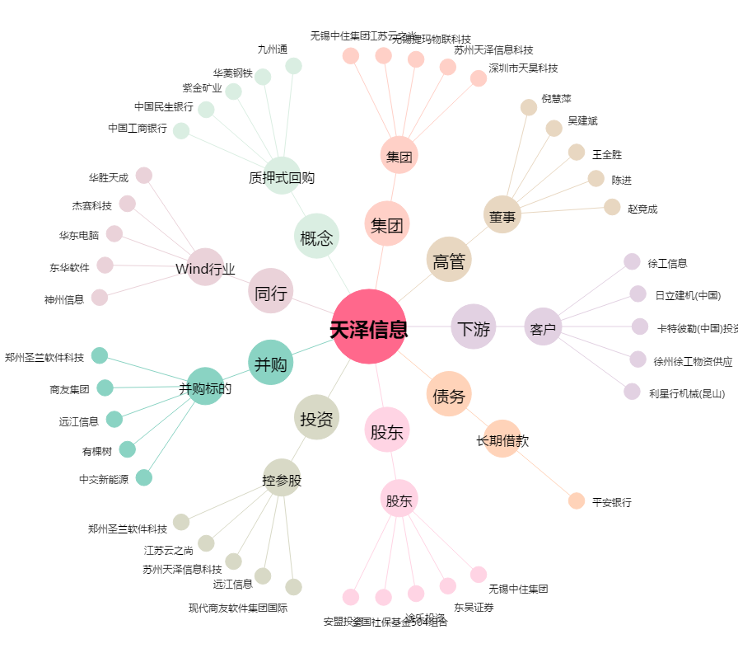
天泽信息[300209.SZ] - 关系概览图

